控制中心
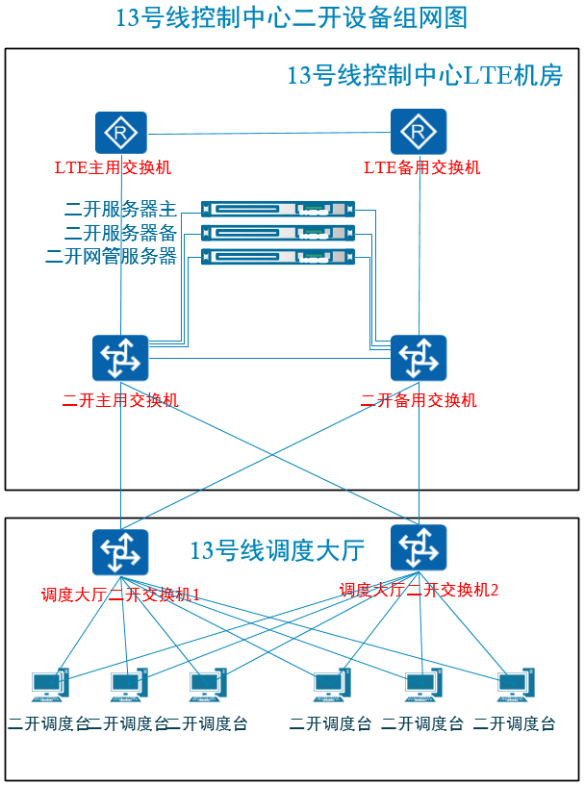
Station: 控制中心
HostName | SW-NOCC-LTE-集群 | IP Address |  | 网关地址 | VLAN |  | LS-3600V2-28TP-SI
Equipment | Port | IP Address | Subnet Mask |  |  | 备注
调度大厅 | G1
维修中心 | G2
二次开发网管 | 1 |  |  |  | 601 | 1个IP地址
调度服务器1 | 2 |  |  |  | 601 | 主备服务器需要2个地址+1个浮动地址
调度服务器2 | 3 |  |  |  | 601
二开主用交换机 | 4 |  |  |  |  | 上联口2个IP地址，下联口两个IP地址+1个VRRP虚拟网关地址
二开备用交换机 | 5
 | 6
 | 7
 | 8
 | 9
 | 10
 | 11
 | 12
 | 13
 | 14
 | 15
 | 16
 | 17
 | 18
 | 19
 | 20
- | 21
- | 22
- | 23
 | 24

HostName | SW-NOCC-LTE-集群2 | IP Address |  | 网关地址 | VLAN |  | LS-3600V2-28TP-SI
Equipment | Port | IP Address | Subnet Mask
设备房 | G1
 | G2
行车调度台1 | 1 |  |  |  | 601 | 一个IP地址
行车调度台2 | 2 |  |  |  | 601 | 一个IP地址
车辆调度台 | 3 |  |  |  | 601 | 一个IP地址
乘客调度台 | 4 |  |  |  | 601 | 一个IP地址
电力调度台 | 5 |  |  |  | 601 | 一个IP地址
环境调度台 | 6 |  |  |  | 601 | 一个IP地址
 | 7
 | 8
 | 9
 | 10
 | 11
 | 12
 | 13
 | 14
 | 15
 | 16
 | 17
 | 18
 | 19
 | 20
- | 21
- | 22
- | 23
 | 24

